Feuil1
 | Tables de Routage |  |  |  |  |  | Commandes sur chaque routeur |  |  | VLANs & SSH

 | R1 | Type | IDSR | MSR | Interface | Passerelle | [R1] | [R2] | [R3] | VLANs pour les Switchs
Type de routes |  | C | 172.16.0.64 | 255.255.255.192 | fa1/0 | 172.16.0.126 | [Interfaces] | [Interfaces] | [Interfaces] | Noms | IP | MSR | Passerelle
C = Connectée |  | C | 172.16.0.128 | 255.255.255.192 | fa0/0 | 172.16.0.190 | Routeur>en | Routeur>en | Routeur>en | SW-1 | 172.16.0.65 | 255.255.255.192 | 172.16.0.126
S = Statique |  | C | 172.16.0.192 | 255.255.255.192 | fa0/1 | 172.16.0.253 | Routeur#conf t | Routeur#conf t | Routeur#conf t | SW-2 | 172.16.0.129 | 255.255.255.192 | 172.16.0.190
 |  | S | 172.16.0.0 | 255.255.255.192 | fa0/0 | 172.16.0.254 | Routeur(config)#int fa0/0 | Routeur(config)#int fa0/0 | Routeur(config)#int fa0/0 | SW-3 | 172.16.0.193 | 255.255.255.192 | 172.16.0.254
 |  | S | 172.16.1.0 | 255.255.255.192 | fa0/0 | 172.16.0.254 | Routeur(config-if)#ip add 172.16.0.190 255.255.255.192 | Routeur(config-if)ip add 172.16.0.254 255.255.255.192 | Routeur(config-if)ip add 172.16.1.62 255.255.255.192 | SW-4 | 172.16.0.2 | 255.255.255.192 | 172.16.0.62
 |  | S | 172.16.1.64 | 255.255.255.192 | fa0/0 | 172.16.0.254 | Routeur(config-if)#no sh | Routeur(config-if)no sh | Routeur(config-if)no sh | SW-5 | 172.16.1.1 | 255.255.255.192 | 172.16.1.62
 |  |  |  |  |  |  | Routeur(config-if)#ex | Routeur(config-if)ex | Routeur(config-if)ex | SW-6 | 172.16.1.70 | 255.255.255.192 | 172.16.1.126
 | R2 | Type | IDSR | MSR | Interface | Passerelle | Routeur(config)#int fa0/1 | Routeur(config)#int fa0/1 | Routeur(config)#int fa0/1
 |  | C | 172.16.0.192 | 255.255.255.192 | fa0/0 | 172.16.0.254 | Routeur(config-if)#ip add 172.16.0.253 255.255.255.192 | Routeur(config-if)ip add 172.16.1.61 255.255.255.192 | Routeur(config-if)ip add 172.16.1.126 255.255.255.192 | Exemple pour SW-1
 |  | C | 172.16.0.0 | 255.255.255.192 | fa1/0 | 172.16.0.62 | Routeur(config-if)#no sh | Routeur(config-if)no sh | Routeur(config-if)no sh | Switch>enable
 |  | C | 172.16.1.0 | 255.255.255.192 | fa0/1 | 172.16.1.61 | Routeur(config-if)#ex | Routeur(config-if)ex | Routeur(config-if)ex | Switch#conf t
 |  | S | 172.16.0.64 | 255.255.255.192 | fa0/0 | 172.16.0.253 | Routeur(config)#int fa1/0 | Routeur(config)#int fa1/0 |  | Switch(config)#interface vlan 1
 |  | S | 172.16.0.128 | 255.255.255.192 | fa0/1 | 172.16.0.253 | Routeur(config-if)#ip add 172.16.0.126 255.255.255.192 | Routeur(config-if)ip add 172.16.0.62 255.255.255.192 |  | Switch(config-if)#ip add 172.16.0.65 255.255.255.192
 |  | S | 172.16.1.64 | 255.255.255.192 | fa0/1 | 172.16.1.62 | Routeur(config-if)#no sh | Routeur(config-if)no sh |  | Switch(config-if)#no sh
 |  |  |  |  |  |  | Routeur(config-if)#ex | Routeur(config-if)ex |  | Switch(config-if)#exit
 | R3 | Type | IDSR | MSR | Interface | Passerelle | [Routes] | [Routes] | [Routes] | Switch(config)#ip default-gateway 172.16.0.126
 |  | C | 172.16.1.0 | 255.255.255.192 | fa0/0 | 172.16.1.62 | Routeur(config)#ip route 172.16.0.0 255.255.255.192 172.16.0.254 | Routeur(config)#ip route 172.16.0.64 255.255.255.192 172.16.0.253 | Routeur(config)#ip route 172.16.0.0 255.255.255.192 172.16.1.61
 |  | C | 172.16.1.64 | 255.255.255.192 | fa0/1 | 172.16.1.126 | Routeur(config)#ip route 172.16.1.0 255.255.255.192 172.16.0.254 | Routeur(config)#ip route 172.16.0.128 255.255.255.192 172.16.0.253 | Routeur(config)#ip route 172.16.0.192 255.255.255.192 172.16.1.61 | Configuration du SSH
 |  | S | 172.16.0.0 | 255.255.255.192 | fa0/1 | 172.16.1.61 | Routeur(config)#ip route 172.16.1.64 255.255.255.192 172.16.0.254 | Routeur(config)#ip route 172.16.1.64 255.255.255.192 172.16.1.62 | Routeur(config)#ip route 172.16.0.64 255.255.255.192 172.16.1.61 | Switch(config)#hostname SW-1
 |  | S | 172.16.0.192 | 255.255.255.192 | fa0/1 | 172.16.1.61 |  |  | Routeur(config)#ip route 172.16.0.128 255.255.255.192 172.16.1.61 | SW-1(config)#ip domain-name admin
 |  | S | 172.16.0.64 | 255.255.255.192 | fa0/1 | 172.16.1.61 | Pour mettre sur le routeur un relais DHCP: |  |  | SW-1(config)#crypto key generate rsa
 |  | S | 172.16.0.128 | 255.255.255.192 | fa0/1 | 172.16.1.61 | Routeur(config-if)#ip helper-address [SRV-DHCP] |  |  | How many bits in the modulus [512]: 1024
 |  |  |  |  |  |  |  |  |  | SW-1(config)#ip ssh version 2
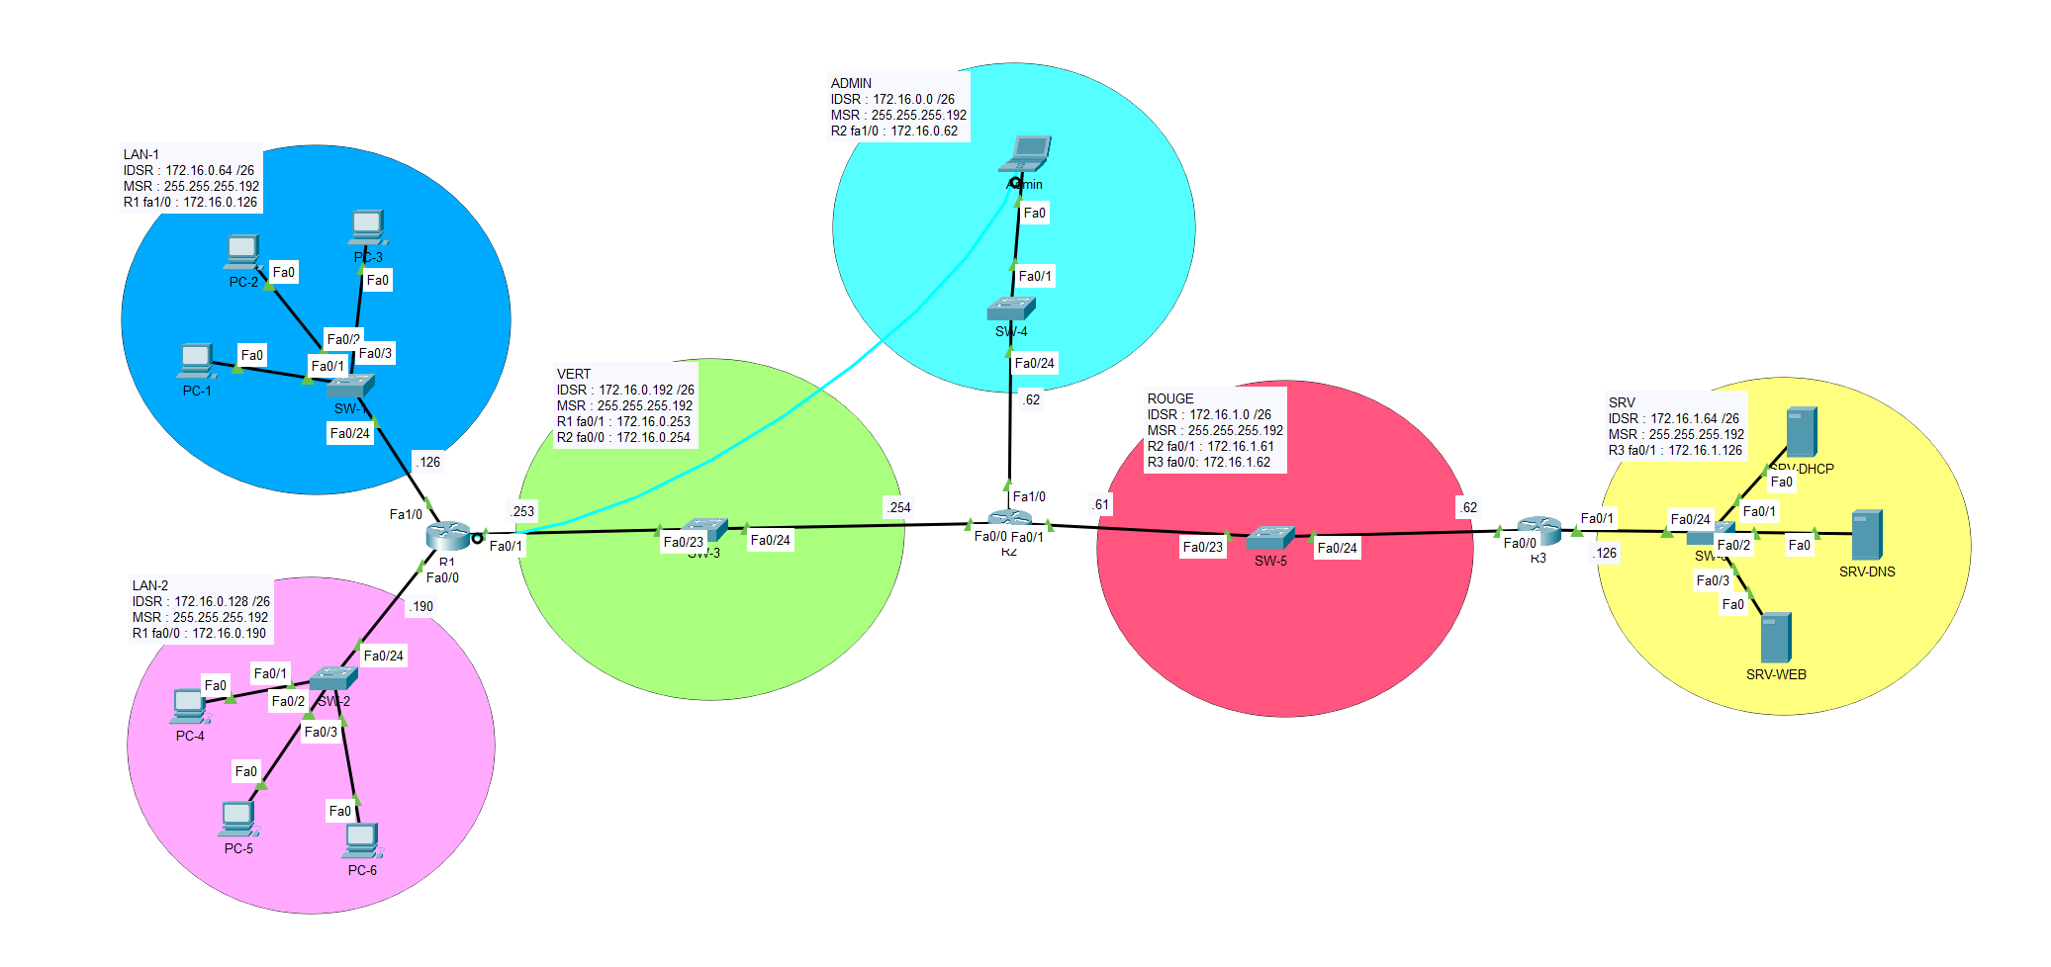
 |  |  |  |  |  |  |  |  |  | SW-1(config)#username admin password admin
 |  |  |  |  |  |  |  |  |  | SW-1(config)#line vty 0 15
 |  |  |  |  |  |  |  |  |  | SW-1(config-line)#login local
 |  |  |  |  |  |  |  |  |  | SW-1(config-line)#transport input ssh

 |  |  |  |  |  |  |  |  |  | Pour tester sur le SW-1 : ssh -l admin 172.16.0.65

 |  |  |  |  |  |  |  |  |  | La manipulation est la même pour les routeurs. Il faut juste se connecter en SSH sur une interface plutôt que de créer une VLAN

